Inicial
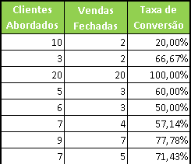
Seja bem vindo a Planilha de Acompanhamento de Vendas da Net Planilhas.
Abaixo segue uma explicação sobre o funcionamento da planilha de propescção e como nossa planilha pode ajudar o seu negócio.
Qualquer dúvida entre em contato pelo e-mail: contato@netplanilhas.com.br
Versão: 1.0

Planilha de Acompanhamento de Vendas

Fizemos uma planilha para controle mensal de vendas. Com ela você pode cadastrar a meta mensal do seu vendedor e acompanhar como esta o andamento das vendas dia a dia. Existe um comparativo da venda real e da projetada diariamente além do acumulado financeiro rela e projetado.

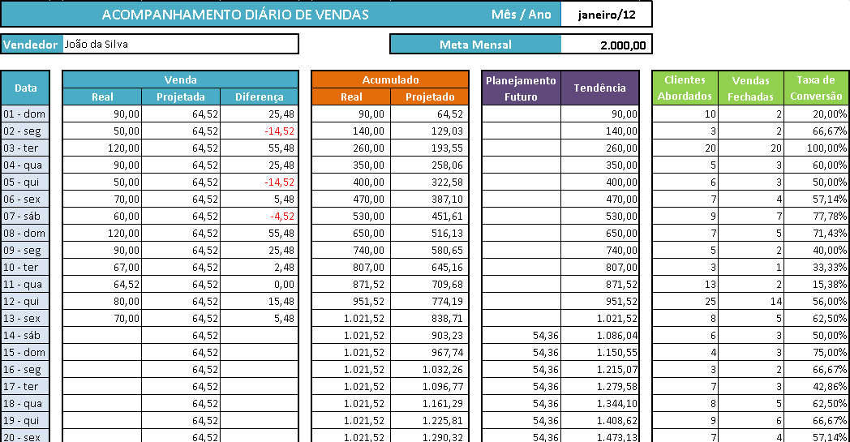

Cabeçalho
Você tem que cadastrar o o mês/ano e a Meta Mensal.

Venda
Você tem que lançar as vendas reais do dia a dia. A venda projetada e a diferença são calculadas automaticamente.
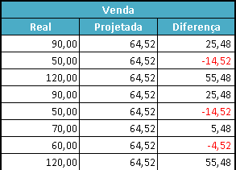

Acumulado
Acumulado Real e Projetado são calculados automaticamente. O real é a soma dos lançamentos Reais e o Projetado é a soma dos valores projetados de acordo com com a Meta estabelecida.
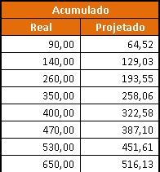

Planejamento Futuro e Tendências
O Planejamento Futuro calcula automaticamente quanto você deverá vender para atingir a meta estabelecida a partir da último valor lançado na venda. A Tendência informa como será sua venda no final do mês de acordo com as vendas realizadas e as metas estalecidas para os dias seguintes.
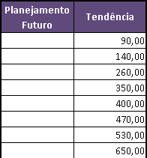

Taxa de Conversão
Um dos aspectos mais importantes no varejo é a taxa de conversão, ou seja, o aproveitamento dos clientes que entram na loja ou recebem uma ligação. Por exemplo: se em uma loja, entrarem dez clientes e apenas dois comprarem, a taxa de conversão é 20%. Conhecendo esta taxa, o lojista pode melhorar seu desempenho. Você deve preencher os Clientes Abordados e as Vendas Fechadas. A Taxa de conversão será calculada automaticamente.

Graficos
Acompanhamento Diário
 | Real | Projetada | Data
 | 90.00 | 64.52
 | 50.00 | 64.52
 | 120.00 | 64.52
 | 90.00 | 64.52
 | 50.00 | 64.52
 | 70.00 | 64.52
 | 60.00 | 64.52
 | 120.00 | 64.52
 | 90.00 | 64.52
 | 67.00 | 64.52
 | 64.52 | 64.52
 | 80.00 | 64.52
 | 70.00 | 64.52
 |  | 64.52
 |  | 64.52
 |  | 64.52
 |  | 64.52
 |  | 64.52
 |  | 64.52
 |  | 64.52
 |  | 64.52
 |  | 64.52
 |  | 64.52
 |  | 64.52
 |  | 64.52
 |  | 64.52
 |  | 64.52
 |  | 64.52
 |  | 64.52
 |  | 64.52
 |  | 64.52

Venda - Meta - Tendência

Venda Real | 1021.52
Venda Projetada | 2000.00
Tendência | 2182.81

